Лист1
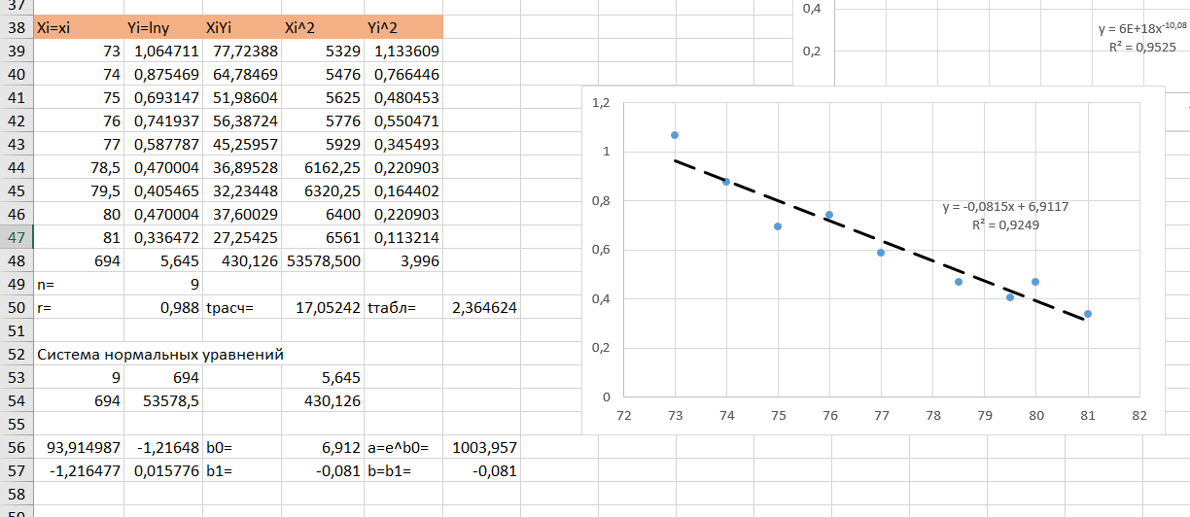
Исходные данные (20 вариант)
Втв,% | 73 | 74 | 75 | 76 | 77 | 78.5 | 79.5 | 80 | 81
Тз,град С | -2.9 | -2.4 | -2 | -2.1 | -1.8 | -1.6 | -1.5 | -1.6 | -1.4

xi | yi | xiyi | xi^2 | yi^2
73 | -2.9 | -211.7 | 5329 | 8.41
74 | -2.4 | -177.6 | 5476 | 5.76
75 | -2 | -150 | 5625 | 4
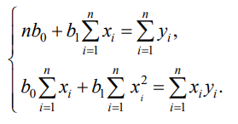
76 | -2.1 | -159.6 | 5776 | 4.41
77 | -1.8 | -138.6 | 5929 | 3.24
78.5 | -1.6 | -125.6 | 6162.25 | 2.56
79.5 | -1.5 | -119.25 | 6320.25 | 2.25
80 | -1.6 | -128 | 6400 | 2.56
81 | -1.4 | -113.4 | 6561 | 1.96
694 | -17.3 | -1323.75 | 53578.5 | 35.15
n= | 9
в) Гиперболическая зависимость
ж) Гиперболическая зависимость
r= | 0.937 | tрасч= | 7.10 | tтабл= | 2.36

Система нормальных уравнений:
9 | 694 |  | -17.3
694 | 53578.5 |  | -1323.75

93.914986854 | -1.2164767748 | b0= | -14.418141981
-1.2164767748 | 0.015775635408 | b1= | 0.1620508326

д) Экспоненциальная зависимость
Для в) |  |  | Для д) |  |  | Для ж)
X = 1/x | Y |  | X | Y = ln|y| |  | X | Y = 1/y
0.013698630137 | -2.9 |  | 73 | 1.064710737 |  | 73 | -0.34482758621
0.013513513514 | -2.4 |  | 74 | 0.87546873735 |  | 74 | -0.41666666667
0.013333333333 | -2 |  | 75 | 0.69314718056 |  | 75 | -0.5
0.013157894737 | -2.1 |  | 76 | 0.74193734473 |  | 76 | -0.47619047619
0.012987012987 | -1.8 |  | 77 | 0.5877866649 |  | 77 | -0.55555555556
0.012738853503 | -1.6 |  | 78.5 | 0.47000362925 |  | 78.5 | -0.625
0.012578616352 | -1.5 |  | 79.5 | 0.40546510811 |  | 79.5 | -0.66666666667
0.0125 | -1.6 |  | 80 | 0.47000362925 |  | 80 | -0.625
0.012345679012 | -1.4 |  | 81 | 0.33647223662 |  | 81 | -0.71428571429

Xi=xi | Xi^2 | Xi^3 | Xi^4 | Yi=yi | XiYi | Xi^2Yi
73 | 5329 | 389017 | 28398241 | -2.9 | -211.7 | -15454.1
74 | 5476 | 405224 | 29986576 | -2.4 | -177.6 | -13142.4
75 | 5625 | 421875 | 31640625 | -2 | -150 | -11250
76 | 5776 | 438976 | 33362176 | -2.1 | -159.6 | -12129.6
77 | 5929 | 456533 | 35153041 | -1.8 | -138.6 | -10672.2
78.5 | 6162.25 | 483736.625 | 37973325.062 | -1.6 | -125.6 | -9859.6
79.5 | 6320.25 | 502459.875 | 39945560.062 | -1.5 | -119.25 | -9480.375
80 | 6400 | 512000 | 40960000 | -1.6 | -128 | -10240
81 | 6561 | 531441 | 43046721 | -1.4 | -113.4 | -9185.4
694 | 53578.500 | 4141262.500 | 320466265.125 | -17.300 | -1323.75 | -101413.675
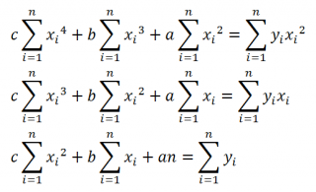
n= | 9
r= | 0.937 | tрасч= | 7.10 | tтабл= | 2.36

Система нормальных уравнений:
320466265.125 | 4141262.500 | 53578.500 |  | -101413.675
4141262.500 | 53578.500 | 694 |  | -1323.75
53578.500 | 694 | 9 |  | -17.300

0.0034848007634 | -0.53682118824 | 20.649278548 | a = | -0.021923015986
-0.53682118824 | 82.711174227 | -3182.1645422 | b = | 3.5392136291
20.649278548 | -3182.1645422 | 122451.75795 | c = | -144.32354962

